Leht1
 |  |  |  |  |  |  | PÕHIHINNAD
AS HALS TRADING |  |  |  | AS HALS TRADING - T |  |  | 2025
Tuuliku tee 7/Kivikülvi 8 |  |  |  | Sepa 19 |  |  | ilma käibemaksuta
12915 Tallinn |  |  |  | 50113 Tartu
Tel. 71 51 400 |  |  |  | Tel. 301 630
e-mail: hals@hals.ee |  |  |  | halstartu@hals.ee |  |  | Allahindlus:
www.hals.ee |  |  |  |  |  |  | 0%
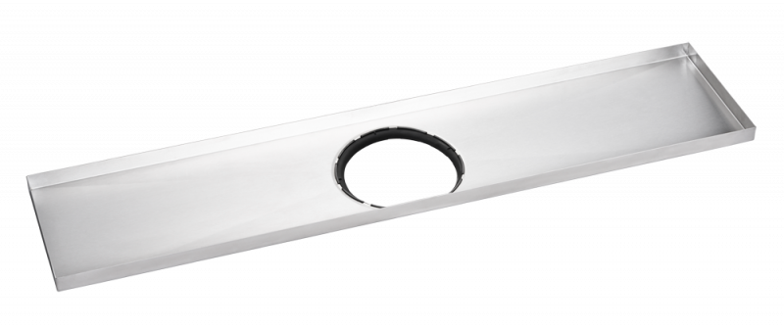
RENNID
Vieser Line renn 700 / 800 / 900 / 1000 mm

700 mm |  | 800 mm |  |  | 900 mm |  | 1000 mm
MUDEL | SUURUS | MUDEL | SUURUS |  | MUDEL | SUURUS | MUDEL | SUURUS
Renn | 700 mm | Renn | 800 mm |  | Renn | 900 mm | Renn | 1000 mm

MATERJAL JA VÄRV |  | MATERJAL JA VÄRV |  |  | MATERJAL JA VÄRV |  | MATERJAL JA VÄRV
Roostevaba teras |  | Roostevaba teras |  |  | Roostevaba teras |  | Roostevaba teras

VIESERI NR | HVAC NR | VIESERI NR | HVAC NR |  | VIESERI NR | HVAC NR | VIESERI NR | HVAC NR
6005497 | 3317318 | 6005498 | 3317319 |  | 6005499 | 3317320 | 6005500 | 3317321

PÕHIHIND | NETOHIND | PÕHIHIND | NETOHIND |  | PÕHIHIND | NETOHIND | PÕHIHIND | NETOHIND
428.00 | 428.00 | 428.00 | 428.00 |  | 428.00 | 428.00 | 428.00 | 428.00
Vieser Line renn eksentriline 700 / 800 / 900 / 1000 mm |  | 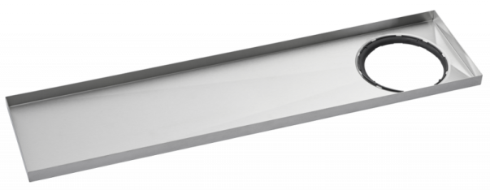

700 mm |  | 800 mm |  |  | 900 mm |  | 1000 mm
MUDEL | SUURUS | MUDEL | SUURUS |  | MUDEL | SUURUS | MUDEL | SUURUS
Renn | 700 mm | Renn | 800 mm |  | Renn | 900 mm | Renn | 1000 mm

MATERJAL JA VÄRV |  | MATERJAL JA VÄRV |  |  | MATERJAL JA VÄRV |  | MATERJAL JA VÄRV
Roostevaba teras |  | Roostevaba teras |  |  | Roostevaba teras |  | Roostevaba teras

VIESERI NR | HVAC NR | VIESERI NR | HVAC NR |  | VIESERI NR | HVAC NR | VIESERI NR | HVAC NR
6005501 | 3317324 | 6005502 | 3317325 |  | 6005503 | 3317326 | 6005504 | 3317327

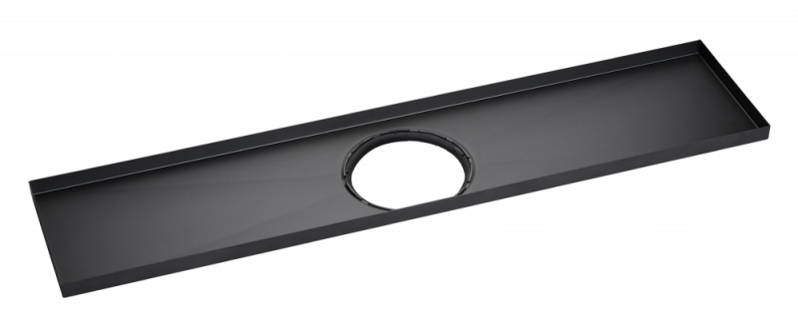
PÕHIHIND | NETOHIND | PÕHIHIND | NETOHIND |  | PÕHIHIND | NETOHIND | PÕHIHIND | NETOHIND
428.00 | 428.00 | 428.00 | 428.00 |  | 428.00 | 428.00 | 428.00 | 428.00
Vieser Line renn, must 700 / 800 / 900 / 1000 mm

700 mm |  | 800 mm |  |  | 900 mm |  | 1000 mm
MUDEL | SUURUS | MUDEL | SUURUS |  | MUDEL | SUURUS | MUDEL | SUURUS
Renn | 700 mm | Renn | 800 mm |  | Renn | 900 mm | Renn | 1000 mm

MATERJAL JA VÄRV |  | MATERJAL JA VÄRV |  |  | MATERJAL JA VÄRV |  | MATERJAL JA VÄRV
Roostevaba teras |  | Roostevaba teras |  |  | Roostevaba teras |  | Roostevaba teras

VIESERI NR | HVAC NR | VIESERI NR | HVAC NR |  | VIESERI NR | HVAC NR | VIESERI NR | HVAC NR
6006198 | 3317348 | 6005517 | 3317322 |  | 6005518 | 3317323 | 6006199 | 3317349

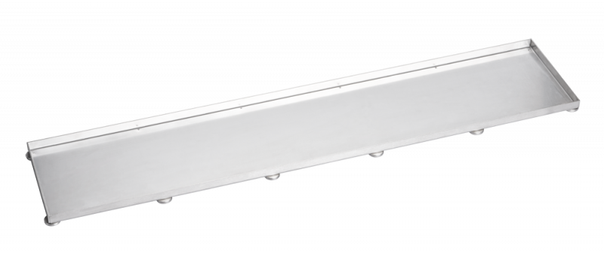
PÕHIHIND | NETOHIND | PÕHIHIND | NETOHIND |  | PÕHIHIND | NETOHIND | PÕHIHIND | NETOHIND
440.00 | 440.00 | 440.00 | 440.00 |  | 440.00 | 440.00 | 440.00 | 440.00
KAANED
Vieser Line plaatkaas 700 / 800 / 900 / 1000 mm

700 mm |  | 800 mm |  |  | 900 mm |  | 1000 mm
MUDEL | SUURUS | MUDEL | SUURUS |  | MUDEL | SUURUS | MUDEL | SUURUS
Plaatkaas | 700 mm | Plaatkaas | 800 mm |  | Plaatkaas | 900 mm | Plaatkaas | 1000 mm

MATERJAL JA VÄRV |  | MATERJAL JA VÄRV |  |  | MATERJAL JA VÄRV |  | MATERJAL JA VÄRV
Roostevaba teras |  | Roostevaba teras |  |  | Roostevaba teras |  | Roostevaba teras

VIESERI NR | HVAC NR | VIESERI NR | HVAC NR |  | VIESERI NR | HVAC NR | VIESERI NR | HVAC NR
6005505 | 3317328 | 6005506 | 3317329 |  | 6005507 | 3317330 | 6005508 | 3317331

PÕHIHIND | NETOHIND | PÕHIHIND | NETOHIND |  | PÕHIHIND | NETOHIND | PÕHIHIND | NETOHIND
408.00 | 408.00 | 408.00 | 408.00 |  | 408.00 | 408.00 | 428.00 | 428.00
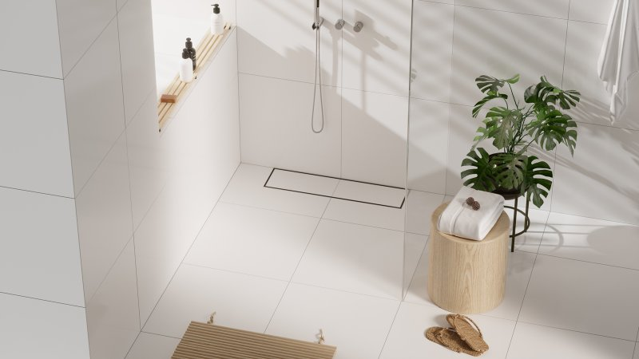

Vieser Line Core kaas 700 / 800 / 900 / 1000 mm |  | 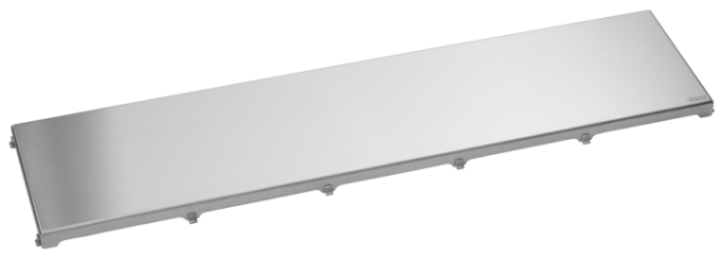

700 mm |  | 800 mm |  |  | 900 mm |  | 1000 mm
MUDEL | SUURUS | MUDEL | SUURUS |  | MUDEL | SUURUS | MUDEL | SUURUS
Teraskaas | 700 mm | Teraskaas | 800 mm |  | Teraskaas | 900 mm | Teraskaas | 1000 mm

MATERJAL JA VÄRV |  | MATERJAL JA VÄRV |  |  | MATERJAL JA VÄRV |  | MATERJAL JA VÄRV
Roostevaba teras |  | Roostevaba teras |  |  | Roostevaba teras |  | Roostevaba teras

VIESERI NR | HVAC NR | VIESERI NR | HVAC NR |  | VIESERI NR | HVAC NR | VIESERI NR | HVAC NR
6006187 | 3317342 | 6005515 | 3317338 |  | 6005516 | 3317339 | 6006188 | 3317343

PÕHIHIND | NETOHIND | PÕHIHIND | NETOHIND |  | PÕHIHIND | NETOHIND | PÕHIHIND | NETOHIND
305.00 | 305.00 | 305.00 | 305.00 |  | 305.00 | 305.00 | 305.00 | 305.00
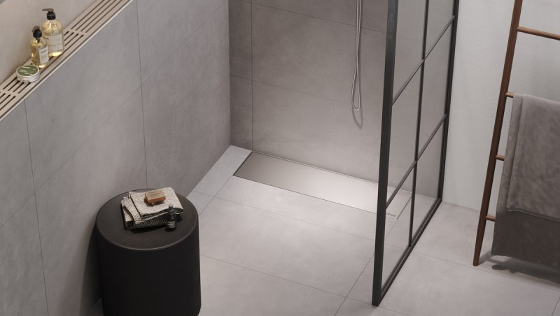

Vieser Line Core kaas MUST 700 / 800 / 900 / 1000 mm |  | 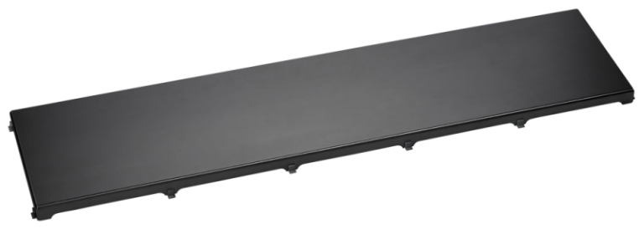

700 mm |  | 800 mm |  |  | 900 mm |  | 1000 mm
MUDEL | SUURUS | MUDEL | SUURUS |  | MUDEL | SUURUS | MUDEL | SUURUS
Teraskaas | 700 mm | Teraskaas | 800 mm |  | Teraskaas | 900 mm | Teraskaas | 1000 mm

MATERJAL JA VÄRV |  | MATERJAL JA VÄRV |  |  | MATERJAL JA VÄRV |  | MATERJAL JA VÄRV
Roostevaba teras, must |  | Roostevaba teras, must |  |  | Roostevaba teras, must |  | Roostevaba teras, must

VIESERI NR | HVAC NR | VIESERI NR | HVAC NR |  | VIESERI NR | HVAC NR | VIESERI NR | HVAC NR
6006194 | 3317346 | 6006189 | 3317344 |  | 6006190 | 3317345 | 6006195 | 3317347

PÕHIHIND | NETOHIND | PÕHIHIND | NETOHIND |  | PÕHIHIND | NETOHIND | PÕHIHIND | NETOHIND
324.00 | 324.00 | 324.00 | 324.00 |  | 344.00 | 344.00 | 344.00 | 344.00
